关系图
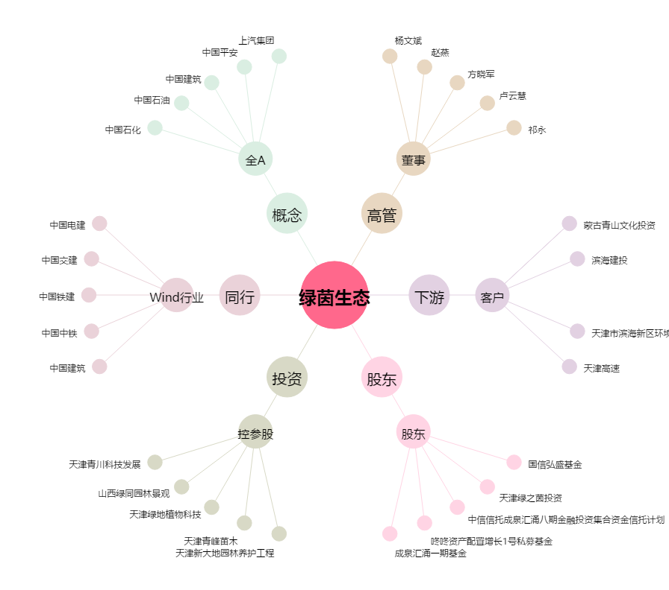
绿茵生态[002887.SZ] - 关系概览图

